Estadísticas
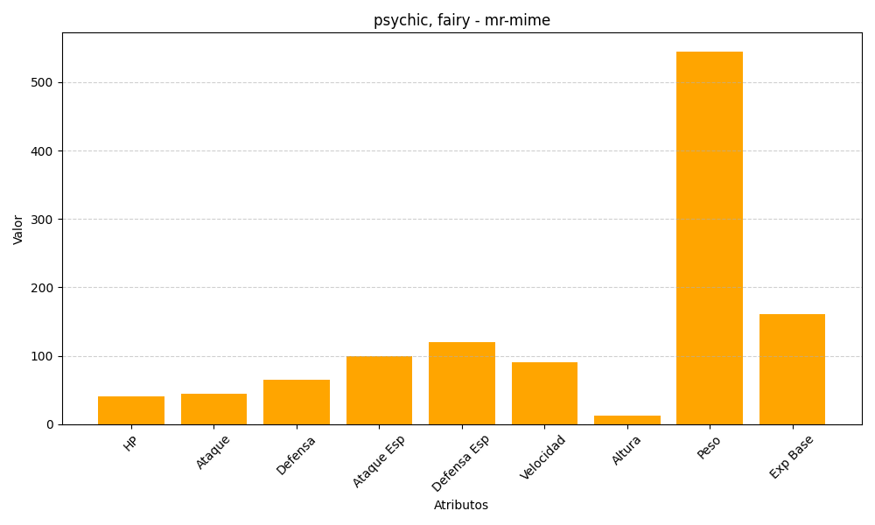
ID | Nombre | Tipo | HP | Ataque | Defensa | Ataque Especial | Defensa Especial | Velocidad | Altura | Peso | Experiencia Base
122 | mr-mime | psychic, fairy | 40 | 45 | 65 | 100 | 120 | 90 | 13 | 545 | 161

